Sheet1
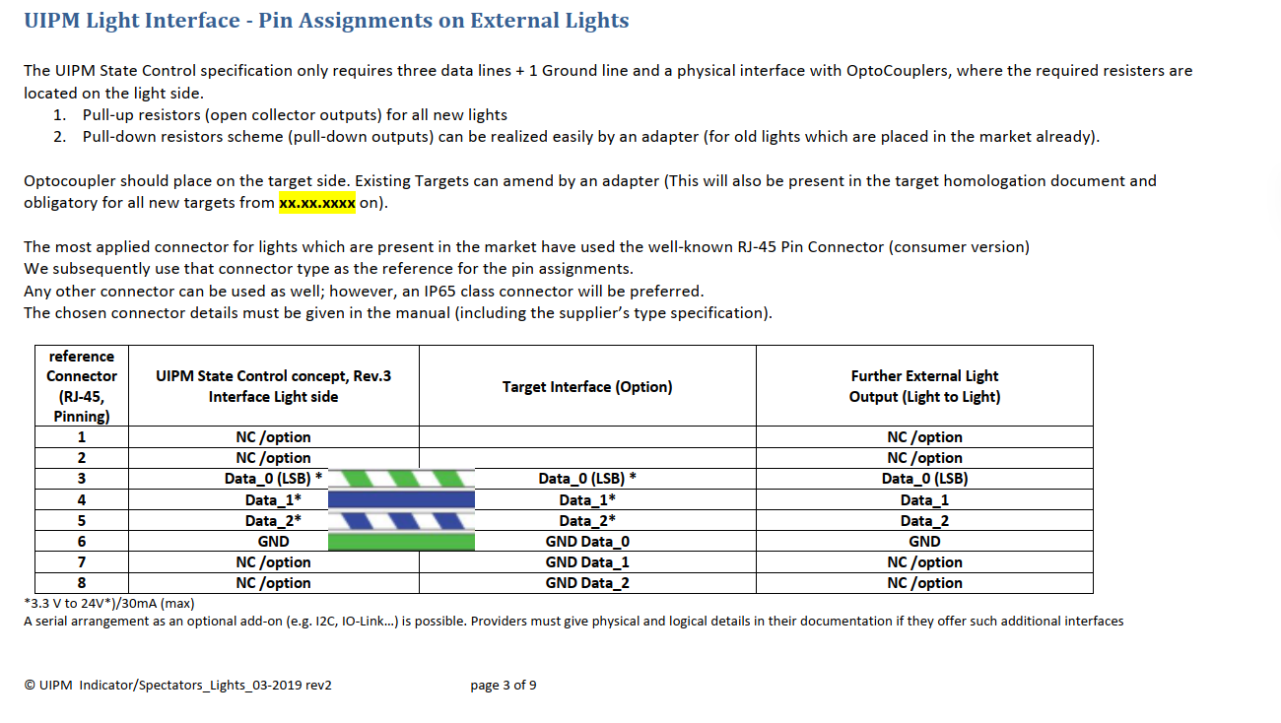
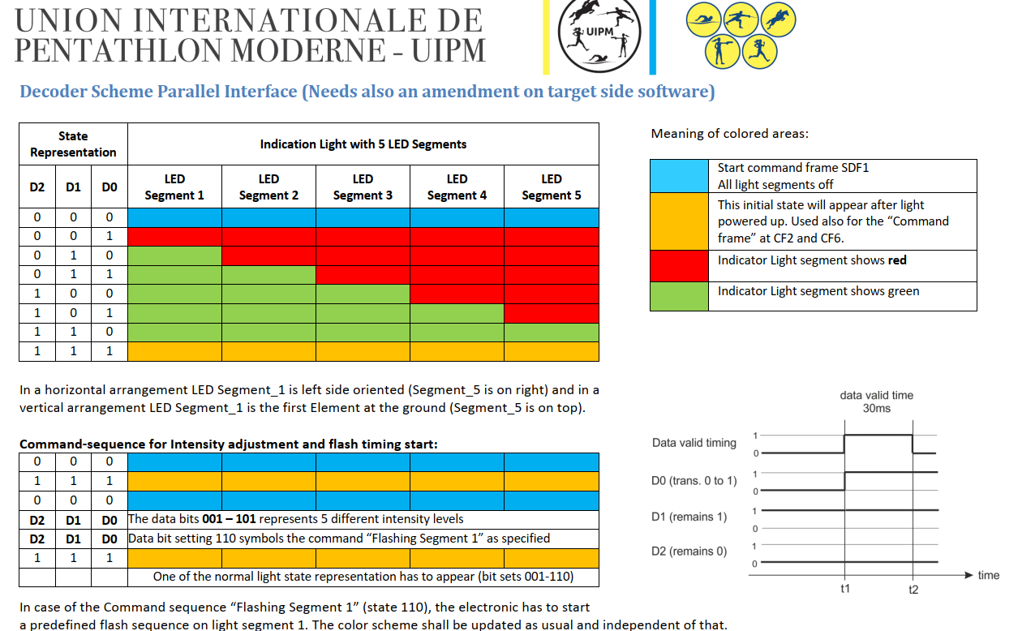

UIPM | GPIO X | GPIO Y | GPIO Z
 | D0 | D1 | D2
 | 0 | 0 | 0 | OFF
 | 1 | 0 | 0 | ALL RED
 | 0 | 1 | 0 | 1G
 | 1 | 1 | 0 | 2G
 | 0 | 0 | 1 | 3G
 | 1 | 0 | 1 | 4G
 | 0 | 1 | 1 | 5G
 | 1 | 1 | 1 | YELLOW

LT600 EXP
 | GPIO8 | GPIO9 | GPIO10
 | D0 | D1 | D2
 | 1 | 1 | 1 | OFF
 | 1 | 0 | 0 | ALL RED
 | 0 | 0 | 1 | 1G
 | 1 | 0 | 1 | 2G
 | 0 | 1 | 0 | 3G
 | 1 | 1 | 0 | 4G
 | 0 | 1 | 1 | 5G
 | 0 | 0 | 0 | YELLOW

